Sheet1
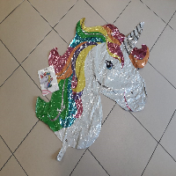
BAĞLAYICI TARİFE BİLGİSİ DETAY BİLGİSİ
 | BTB Numarasi: | TR340000230103
 | Gtip No: | 950300490000
 | Ge?erlilik Bsg.Tarihi: | 23/05/2023
 | Siniflandirmanin Gerek?esi:
 | Genel Yorum Kurallarının 1 ve 6 ıncı maddeleri, 95.03 Tarife Pozisyonu Açıklama ve İzahname Notları, İstanbul Laboratuvar Müdürlüğünün 24.02.2023/3423BTB0344 Sayılı Analiz Raporu
 | Esyanin Tanimi:
 | Hava veya diğer gazlarla (Örn. Helyum) şişirilebilen, Unicorn Figürlü Plastik Folyo Balon" ticari tanımlı eşya genellikle çocuklar için eğlence amaçlı olarak kullanıma uygun olan, çocukları cezbedici nitelikte (Şekil, renk, karakterde vs.), yaklaşık 83 cm x 73 cm ebatlarında, içerisine gaz (Helyum vs.) doldurulmak suretiyle şişirilen, şişirildiği yerden kapatmak ve burdan bir mesnetle ip vs. materyalla bağlanarak çocukların ellerinde tutmaya ve dolaştırmaya uygun olan plastik poşetli ambalaj içerisinde yer alan ve Unicorn (İnsan dışı yaratık görüntüsünde olan) şeklinde balon cinsi eşya

